Sheet1
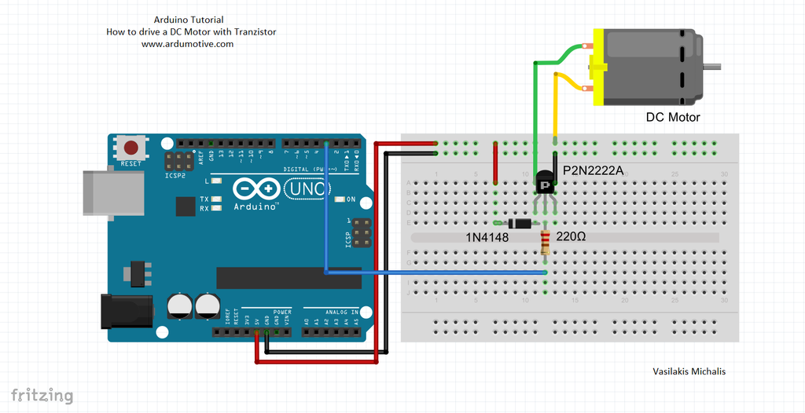
2N2222 是一种常用的 NPN 型三极管，非常适合用于驱动小型直流马达。它在电路中主要充当“电子开关”，允许来自单片机（如 Arduino）的微弱电流控制马达所需的大电流。 [1, 2, 3, 4]

1. 核心电路设计

驱动马达时，2N2222 通常采用共发射极配置： [5]

基极 (Base)：通过一个 1kΩ - 4.7kΩ 的限流电阻连接到控制信号源（如 Arduino 的数字引脚）。
集电极 (Collector)：连接马达的负极；马达的正极连接到外部电源（如 5V 或 12V）。
发射极 (Emitter)：直接连接到电路的公共地 (GND)。 [2, 6, 7, 8, 9]

2. 关键安全组件

为防止马达损坏电路，必须添加以下保护： [6, 10]

续流二极管 (Flyback Diode)：在马达两端反向并联一个二极管（如 1N4001 或 1N4148）。当马达断电时，它会产生高压脉冲，二极管能将该电流导走，保护三极管不被烧毁。
旁路电容：在马达两端并联一个 0.1µF (104) 的陶瓷电容，可以减少电磁干扰。 [6, 10, 11, 12, 13, 14]

3. 使用限制与注意事项

电流限制：2N2222 的最大集电极电流通常为 600mA - 800mA。它仅适用于小型马达；如果马达堵转电流超过此值，三极管会迅速过热甚至烧毁。
驱动能力：如果使用单片机驱动，由于引脚输出电流有限，2N2222 可能无法达到完全饱和状态，导致三极管发热。对于更大电流的需求，建议改用 MOSFET (如 IRF520) 或 L298N 驱动模块。
单向控制：这种简单的电路只能控制马达的开关和转速（通过 PWM 调节），无法实现换向。如需控制正反转，需要搭建 H 桥电路。 [6, 7, 15, 16, 17, 18, 19, 20]

